ReligiousFestivals
Christliche Feste und Feiertage
Ein Überblick über den Jahreskreis
https://www.vivat.de/magazin/jahreskreis/weitere-gedenk-und-feiertage/christliche-feiertage/
Advent
Barbaratag (4. Dezember)
Nikolaustag (6. Dezember)
Mariä Empfängnis (8. Dezember)
Fest der Hl. Lucia (13. Dezember)
Weihnachten (25. Dezember)
Fest des heiligen Stephanus (26. Dezember)
Fest des Apostels und Evangelisten Johannes (27. Dezember)
Fest der Unschuldigen Kinder (28. Dezember)
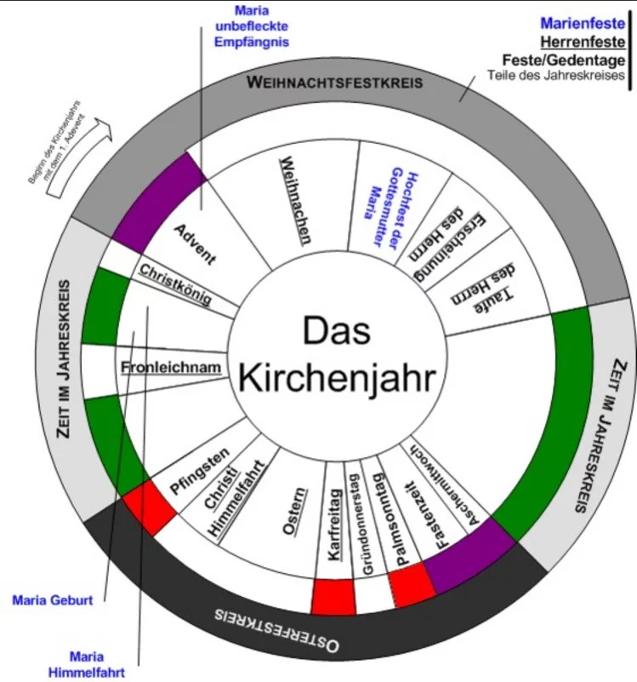
Silvester & Neujahr (31. Dezember/1. Januar)
Heilige Drei Könige/Epiphanias (6. Januar)
Mariä Lichtmess (2. Februar)
Mariä Verkündigung (25. März)
Aschermittwoch
Fastenzeit
Palmsonntag
Gründonnerstag
Karfreitag
Karsamstag
Ostern
Weißer Sonntag/Barmherzigkeitssonntag (Sonntag nach Ostern)
Rogate-Sonntag (5. Sonntag nach Ostern)
Christi Himmelfahrt (40 Tage nach Ostern)
Pfingsten (50 Tage nach Ostern)
Dreifaltigkeitssonntag/Trinitatis (Sonntag nach Pfingsten)
Fronleichnam (2. Donnerstag nach Pfingsten)
Herz-Jesu-Fest (2. Sonntag nach Pfingsten)
Johannes der Täufer (24. Juni)
Peter und Paul (29. Juni)
Verklärung des Herrn (6. August)
Mariä Himmelfahrt (15. August)
Kreuzerhöhung (14. September)
Erntedankfest
Michaelis (29. September)
Schutzengelfest (2. Oktober)
Reformationstag (31. Oktober)
Allerheiligen (1. November)
Allerseelen (2. November)
Martinstag (11. November)
Buß- und Bettag (Mitte November)
Gedenktag Unserer Lieben Frau in Jerusalem (21. November)
Totensonntag/Ewigkeitssonntag (letzter Sonntag vor dem 1. Advent)
Christkönigsfest (letzter Sonntag im Kirchenjahr)

